Umsätze
Ausgaben

 | Jänner | Februar | März | April
Golling | 1244 | 7488 | 7456 | 3488
Hallein | 4855 | 3544 | 4421 | 5357
Salzburg | 3266 | 2877 | 3345 | 4822

Summe |  |  |  |  | Gib die Formeln für die Summe ein!

Summen kann man viel schneller mit der Funktion SUMME erstellen!

- Klicke in die Zelle C9
- Wähle die Funktion SUMME
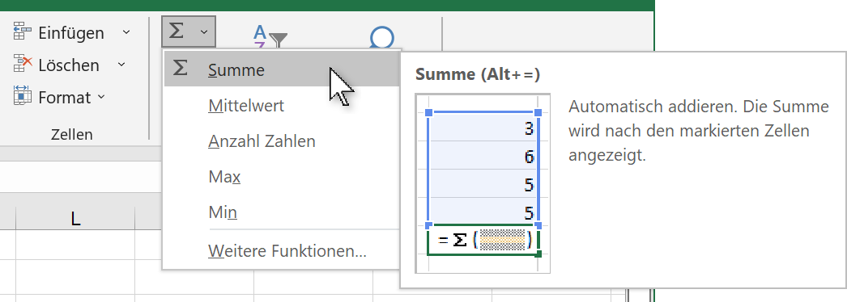

- Kontrolliere, ob die zu summierenden Zellen ausgewählt sind!
- Drücke die Eingabetaste!

